Sheet1
OOD |  |  |  |  | １１.プログラム機能設計書 |  |  |  |  |  |  |  |  |  |  |  |  |  |  |  |  |  |  |  |  |  |  | 13/14
システム名： web e-ラーニングシステムの提供 |  |  |  |  |  |  |  |  |  | 機能名： Listening問題画面（機能ID:U231） |  |  |  |  |  |  |  |  |  |  |  |  |  | 作成日： 2013/10/31 |  |  |  | 作成者： 佐藤央和

 | 【１－１．概要説明】
 |  |  | ・高校Listeningの問題画面
 |  |  | ・各ボタンを操作して音声を再生し回答していく。

 | 【１－２．画面レイアウト定義】

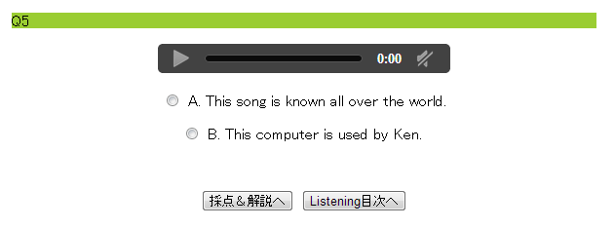
(1)

(2)

(4)
(3)

(5)

(6)
(7)

 | 【１－３．画面項目定義】
 |  | 番号 | 項目名 |  |  |  | 項目名（英字） | 属性 |  | 型 |  | 桁数 (Byte) | I/O | 必須チェック | 入力制限 |  |  |  | 表示形式 （編集仕様） | DBアクセス | 対応テーブルカラム |  | 詳細
 |  |  |  |  |  |  |  |  |  |  |  |  |  |  | かな | カタカナ | 英字 | 数値
 |  | (1) | 問題 |  |  |  | Question | text |  | - |  | - | - | - | - | - | - | - | - | ○ | 音声表.問題ID |  | 音声の再生
 |  | (3) | 一時停止 |  |  |  | preStop | button |  | - |  | - | I | - | - | - | - | - | - | ○ | 音声表.問題ID |  | 音声の一時停止
 |  | (6) | 回答 |  |  |  | answer | radio |  | - |  | - | I | - | - | - | - | - | - | - | - |  | 解答の選択
 |  | (7) | 採点＆解説 |  |  |  | saiten | button |  | - |  | - | ｌ |  | - | - | - | - | - | ○ | - |  | 採点＆解答画面に遷移
 |  | (8) | Listening目次へ |  |  |  | mokujiLink | link |  | - |  | - | I | - | - | - | - | - | - | - | - |  | Listening目次画面に遷移

 | 【１－４．入力パラメータ】
 |  | なし。

 | 【１－５．イベント詳細定義】
 |  |  |  |  |  |  |  |  |  |  |  |  |  |  |  |  |  |  |  |  |  | ＰＴ実施結果記入欄
 |  | № | イベント／条件 |  |  |  |  | 処理内容 |  |  |  |  |  |  |  |  |  |  |  |  |  | 実施日 |  |  | 結果 | 実施日 | 結果 | 実施日 | 結果
 |  | 1 | 自画面表示時 |  |  |  |  | 【表示処理】
 |  |  |  |  |  |  |  |  | １．音声停止状態で開始
 |  |  |  |  |  |  |  |  | ２．ラジオボタンは無選択で表示

 |  | 2 | 採点＆解説ボタン押下時 |  |  |  |  | 【画面遷移】
 |  |  |  |  |  |  |  |  | ①URL
 |  |  |  |  |  |  |  |  |  |  | /saitenServlet
 |  |  |  |  |  |  |  |  | ②遷移先
 |  |  |  |  |  |  |  |  |  |  | U232(問題解答画面画面）

 |  | 3 | Listening目次へボタン押下時 |  |  |  |  | 【画面遷移】
 |  |  |  |  |  |  |  |  | ①遷移先
 |  |  |  |  |  |  |  |  |  |  | U205（高校Litening）

 | 【１－６．DBアクセス】

 |  | (1)採点＆解説
 |  |  |  | 取得カラム名
 |  |  |  |  |  | COUNT(練習問題解答表．解答文）
 |  |  |  | 検索対象テーブル名
 |  |  |  |  |  | 練習問題解答表
 |  |  |  | 検索条件
 |  |  |  |  |  | 練習問題解答表.解答ID=解答ID

